상품제안서
키르히탁 75 자동 장우산 | 상품코드: S39508

 |  |  |  |  |  |  | 02-713-8555 | www.synergygift.co.kr
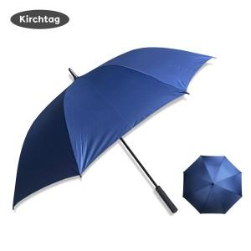 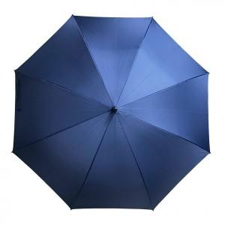 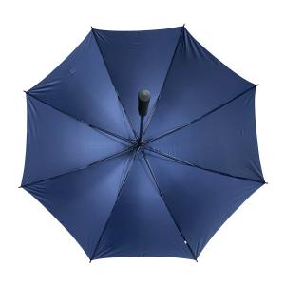

【상세/제작정보】 | <span style="font-size: 14pt;">※ 원단 풀칼라인쇄 별도문의</span>

【인쇄/포장옵션】 | 실크, 원단1도인쇄 / OPP(비닐)

【공급단가】 | 수량 | 100~ | 300~ | 500~ | 1,000~ | 3,000~
*VAT별도 | 단가 | 6,890원 | 6,780원 | 6,620원 | 6,360원 | 6,090원

【상품 URL】 | https://www.synergygift.co.kr:443/src/goods_detail.php?gdno=39508

